注文書
2024 Tシャツ御注文書

謹啓 春の薫り漂う季節を迎え、益々のご健勝のこととお慶び申し上げます。
皆様には、日頃よりお世話になり、誠に有難うございます。
『2024・チームFUKUI』、北陸新幹線敦賀延伸開業！全中福井！！
今年も更なるバレーボール競技発展に寄与する様、皆様のご理解の元、新たなTシャツを斡旋さえていただき、盛り上げていきたい所存です。
何卒、ご協力の程宜しくお願い致します。皆様の今後益々のご健勝とご多幸を祈念申し上げます。 敬白
◆Ｔシャツデザイン

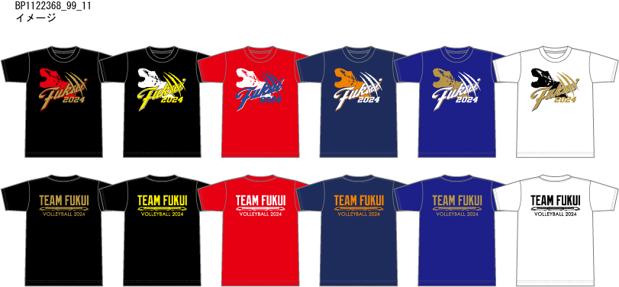

① |  |  | ② |  |  | ③ |  | ④ |  |  | ⑤ |  | ⑥



 |  |  |  |  |  |  | 前胸プリントイメージ |  |  |  | 背プリントイメージ

 |  |  |  |  |  | サイズ | SS（XS) | S | M | L | O(XL) | XO（2XL） | 2XO（3XL） | 3XO（4XL）
 |  |  |  |  |  | 身 長 | 157～163 | 162～168 | 167～173 | 172～178 | 177～183 | 182～188 | 187～193 | 192～198
 |  |  |  |  |  | 胸 囲 | 81～87 | 85～91 | 89～95 | 93～99 | 97～103 | 101～107 | 105～111 | 109～115
◆ご注文記入欄 |  |  |  |  |  | *ブラックTシャツXSサイズ、5月中旬生産上がりの為、2回目以降の納品となります。 |  |  |  |  |  |  |  | （ｃｍ）
ドライTシャツ（ポリエステル100%） |  |  |  |  | ①asics ②DESCENTE：\3,000 ③ノーブランド：￥2,500
カラー |  |  |  | ＳＳ（XS） | Ｓ | Ｍ | Ｌ | O(XL) | XO（2XL） | 2XO（3XL） | 3XO（4XL） | 合計 | 合計金額
ブラックTシャツ×ゴールドプリント
ブラックTシャツ×イエロープリント
レッドTシャツ×ブループリント
ネイビーTシャツ×オレンジプリント
ブルーTシャツ×ホワイトプリント
ホワイトTシャツ×ゴールドプリント
総 合 計 |  |  |  |  |  |  |  |  |  |  |  |  | 0
記入例：サイズ枠内に①/1と記入された場合、asics サイズ1着と判断します。なるべくブランドは統一してご発注ください。
注意：②デサントTシャツサイズは2XOまでです。①アシックス・ノーブランドは3XOまで展開しております。
 | 発注締切 |  |  | 仕上り予定 |  |  | ※ご注文は下記のメールアドレス・FAXへ送信してください。
１回目 | 2024-04-21 |  | ⇒ | 5月25日頃 |  |  | ※ご注文はなるべくチーム単位でお願い致します。
２回目 | 2024-05-19 |  | ⇒ | 6月15日頃 |  |  | ※代金は事前お振込み、又は配達時の代金引換にてお願い致します。
３回目 | 2024-06-16 |  | ⇒ | 7月13日頃 |  |  | ※注文後1週間以内にご連絡が無い場合は下記までご連絡願います。

◆ご注文連絡先

チーム名 |  |  |  |  |  |  |  | ＴＥＬ |  |  | FAX

氏名【代表者】 |  |  |  |  |  |  |  | E-mail

お届け先 |  |  |  |  |  |  |  | お引取り店舗 |  | オザキスポーツ |  |  |  | 店
 |  |  |  |  |  |  |  |  | ☆配達希望もしくは来店にての商品お引取りを選択願います。
ご注文先 |  | （株）オザキスポーツ |  |  | 担当：林 治胤 |  |  | 代 表 |  | 福井県バレーボール協会
 |  | 〒910-0016 福井市大宮６丁目１７-１７
 |  | ＴＥＬ：0776-26-7676 |  |  |  |  |  | 取 扱 |  | 株式会社 オザキスポーツ
 |  | FAＸ：0776-26-7611
 |  | e-mail：h.hayashi@ozaki-sports.co.jp
 |  |  |  |  |  |  |  | ※注意 | ・代表者・チーム名はフルネームでお願いします。
お振込先 |  | 福井銀行 福井医大支店 普 6016965 |  |  |  |  |  |  | ・振込手数料はご負担下さいます様お願い致します。
 |  | 福井県バレーボール協会 国体関係 会長 松崎晃治 |  |  |  |  |  |  | （チーム内の個人名義でのお振込みはご遠慮ください）
 |  |  |  |  |  |  |  |  | ・送品ご希望の場合、送料ご負担願います。

